Sheet2
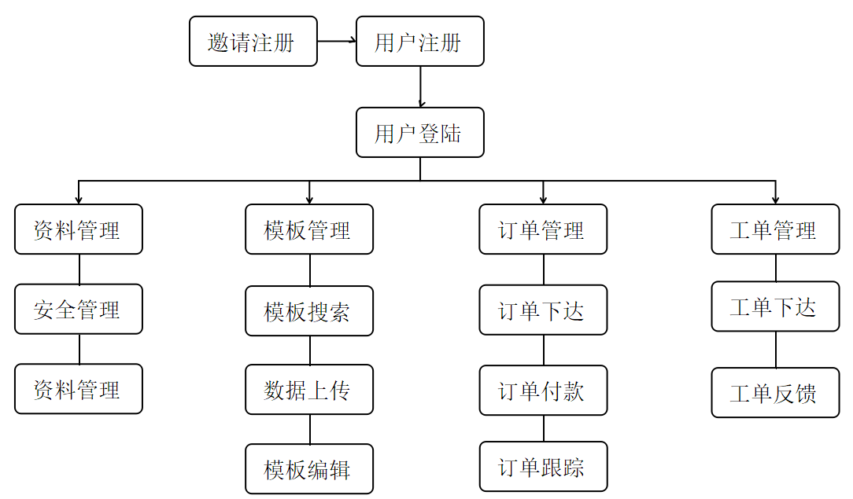
模块 |  |  |  |  | 描述 | 工时/小时 | 费用/元
设计 | 前台设计 | 首页 |  |  |  | 40 | 8000
 |  | 二级页面
 |  | 三级页面
 |  | 用户中心
 | 平台管理端设计 |  |  |  |  | 24 | 4000
前台功能模块 | 首页 |  |  |  |  | 8 | 968
 | 注册 |  |  |  |  | 8 | 968
 | 登录 |  |  |  |  | 8 | 968
 | 模版库 | 模版库列表 |  |  |  | 8 | 968
 |  | 搜索模版 |  |  |  | 8 | 968
 |  | 获取模版 |  |  | 登录者获取后，可以成为自己的模版 | 4 | 484
 | 用户中心 | 基本信息管理 |  |  | 查看、更新基本信息 | 8 | 968
 |  | 修改密码 |  |  | 修改登录密码 | 4 | 484
 |  | 我的订单 | 订单列表 |  |  | 8 | 968
 |  |  | 订单状态查询 |  | 根据订单状态（状态有：全部、设计中、待支付、已支付、已完成）进行查询 | 8 | 968 | 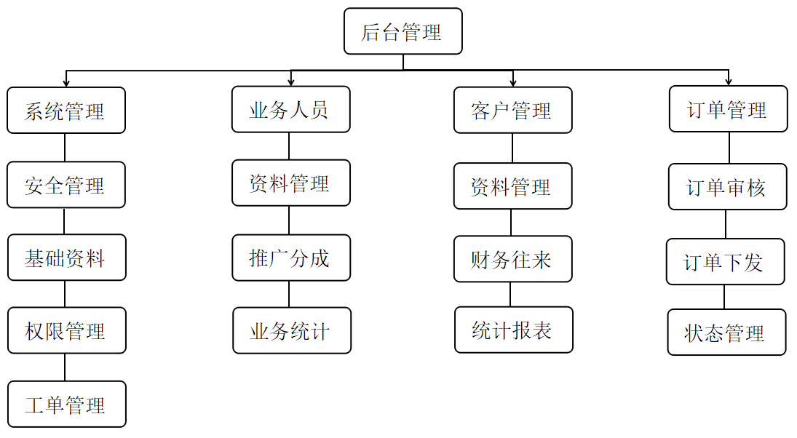
 |  |  | 查看订单详细 |  |  | 4 | 484
 |  |  | 编辑订单 |  | 未支付并且未完成的订单才可以编辑 | 8 | 968
 |  |  | 继续支付 |  |  | 4 | 484
 |  | 模版管理 | 模版列表 |  |  | 8 | 968
 |  |  | 添加模版 |  |  | 24 | 2904
 |  |  | 编辑模版 |  |  | 16 | 1936
 |  | 数据表 | 数据表列表 |  |  | 8 | 968
 |  |  | 新建数据表 |  |  | 4 | 484
 |  |  | 下载EXCEL数据表模版 |  |  | 8 | 968
 |  |  | 导入EXCEL数据表 |  |  | 8 | 968
 |  |  | 设置数据表状态 |  |  | 4 | 484
 |  |  | 数据表列管理 | 表列列表 |  | 4 | 484
 |  |  |  | 新建列 |  | 8 | 968
 |  |  |  | 删除列 |  | 4 | 484
 |  |  | 数据信息管理 | 信息列表 |  | 4 | 484
 |  |  |  | 添加信息 |  | 8 | 968
 |  |  |  | 删除信息 |  | 4 | 484
 | 用户下单 | 选择模版 |  |  |  | 4 | 484
 |  | 设计模版 |  |  | 只可编辑“可修改部分内容的文字" |  | 0
 |  | 确定设计 |  |  | 确定设计 |  | 0
 |  | 确定数据 |  |  |  | 2 | 242
 |  | 计算费用 |  |  |  | 12 | 1452
 |  | 在线支付 |  |  |  | 16 | 1936
 | 模版定制 | 标准模版的定制 | 选择模版 |  |  | 8 | 968
 |  |  | 编辑模版 |  | 只可编辑“可修改部分内容的文字" | 8 | 968
 |  |  | 上传数据 |  |  | 4 | 484
 |  |  | 定义唯一码 |  |  |  | 0
 |  |  | 定稿 |  | 定稿 | 2 | 242
 |  |  | 选择纸张 |  |  | 8 | 968
 |  |  | 上传数据文件 |  |  |  | 0
 |  |  | 查看预览 |  |  | 8 | 968
 |  | 自定义模版的定制 | 在线设计模版 |  |  | 32 | 3872
 |  |  | 上传数据 |  |  | 8 | 968
 |  |  | 定义唯一码 |  |  |  | 0
 |  |  | 定稿 |  | 定稿 | 2 | 242
 |  |  | 选择纸张 |  |  | 8 | 968
 |  |  | 上传数据文件 |  |  |  | 0
 |  |  | 查看预览 |  |  | 8 | 968
平台管理端 | 平台管理员 | 管理员列表 |  |  |  | 16 | 1936
 |  | 添加管理员 |  |  |  |  | 0
 |  | 编码管理员 |  |  |  |  | 0
 |  | 操作记录 |  |  | 查看自己的登录记录 |  | 0
 |  | 分享注册 |  |  | 只有业务员有此功能，可以查看当前用户的注册分享地址 |  | 0
 |  | 修改密码 |  |  | 修改自己的登录密码 |  | 0
 | 权限管理 | 系统角色 | 角色列表 |  |  | 16 | 1936
 |  |  | 添加角色 |  |  |  | 0
 |  |  | 编辑角色 |  |  |  | 0
 |  | 系统结点 | 结点列表 |  |  |  | 0
 |  |  | 添加结点 |  |  |  | 0
 |  |  | 编辑结点 |  |  |  | 0
 | 业务员管理 | 业务员列表 |  |  |  | 4 | 484
 |  | 业务员分成 |  |  |  | 8 | 968
 | 客户管理 | 客户列表 |  |  |  | 8 | 968
 |  | 查询客户 |  |  | 根据手机号、公司名称进行查询 | 4 | 484
 |  | 查看客户基本信息 |  |  |  | 4 | 484
 |  | 客户分类维护 |  |  | 可以设置是否为VIP客户 | 8 | 968
 |  | 客户订单 |  |  |  | 4 | 484
 | 订单管理 | 订单列表 |  |  |  | 8 | 968
 |  | 订单查询 |  |  |  | 8 | 968
 |  | 订单核实 |  |  |  | 4 | 484
 |  | 订单确认 |  |  |  | 2 | 242
 |  | 订单状态管理 |  |  |  | 4 | 484
 |  | 下载模版文件 |  |  | 模版生成 | 16 | 2112
 | 标准模版管理 | 模版列表 |  |  |  | 8 | 968
 |  | 添加模版 |  |  |  | 24 | 2904
 |  | 设置状态 |  |  | 是否启用模版 | 4 | 484
 |  | 模版分类管理 | 分类列表 |  |  | 8 | 968
 |  |  | 添加分类 |  |  | 4 | 484
 |  |  | 编辑分类 |  |  | 4 | 484
 | 统计报表 |  |  |  | 按年月日统计订单 | 16 | 1936
 | 系统配置 | 纸张管理 | 纸张材质管理 | 纸张材质列表 |  | 4 | 484
 |  |  |  | 添加纸张材质 |  | 8 | 968
 |  |  |  | 编辑纸张材质 |  | 4 | 484
数据初始化 |  |  |  |  |  | 16 | 1936

 |  |  |  |  | 总工时/小时 | 608 | 78000
 |  |  |  |  | 总工时/工作日=76+6=82 | 76

